Sheet1
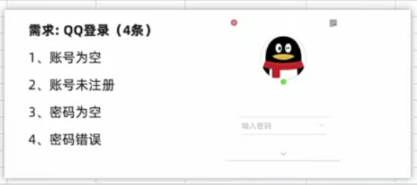
用例编号 | 用例标题 | 模块/项目 | 优先级 | 前置条件 | 测试步骤 | 测试数据 | 预期结果
项目_模块_编号 | 预期结果(测试点) | 所属项目或模块 | 表示用例的重要程度或者影响力P0~P4(P0最高) | 要执行此条用例，有哪些前置操作 | 描述操作步骤 | 执行用例的关键数据 | 执行用例期望得到的结果
QQ_login_001 | 登陆失败(账号为空) | 登录 | P1 | 1、打开QQ登录页面 2、账号已注册 | 1、输入账号 2、输入密码 3、点击登录 | 1、账号：为空 2、密码：123456 | 登录失败，提示：账号不能为空
QQ_login_002 | 登陆失败(账号未注册) | 登录 | P1 | 1、打开QQ登录页面 3、账号未注册 | 1、输入账号 2、输入密码 4、点击登录 | 1、账号：未注册的正确格式账号 2、密码：123456 | 登录失败，提示：账号不存在
QQ_login_003 | 登陆失败(密码为空) | 登录 | P1 | 1、打开QQ登录页面 4、账号已注册 | 1、输入账号 2、输入密码 5、点击登录 | 1、账号：正确账号 2、密码：为空 | 登录失败，提示：密码不能为空
QQ_login_004 | 登陆失败(密码错误) | 登录 | P1 | 1、打开QQ登录页面 5、账号已注册 | 1、输入账号 2、输入密码 6、点击登录 | 1、账号：正确账号 2、密码：密码错误 | 登录失败，提示：密码不正确
QQ_login_005
QQ_login_006
QQ_login_007
QQ_login_008
QQ_login_009

